TestCase_OrangeHm
OrangeHRM
Platform | Windows 11
Browser | Chrome
URL | https://opensource-demo.orangehrmlive.com/web/index.php/auth/login
Author | Salsabila Putri Fahriza

Status | Percent (%)
Pass | 100
Failure | 0
Not Tested | 0
Total | 100

Scenario ID | Test Scenario Name | Test Case ID | Test Case Name | Preconditions | Category | Test Case Type | Priority | Severity | Test Data | Test Steps | Expected Results | Actual Results | Attachments | Status | Tester | Note
TC_LOGIN | Verifikasi halaman login | TC-001 | Memastikan halaman login dimuat dengan benar dan seluruh elemen tampil | Browser dibuka dan terhubung internet | Functional | Positive | Critical | Critical | URL https://opensource-demo.orangehrmlive.com/ | 1. Buka Browser 2. Navigasi ke URL https://opensource-demo.orangehrmlive.com/ 3. Tunggu halaman dimuat 4. Verifikasi tampilan elemen halaman | Halaman login tampil dengan elemen lengkap dengan field username, password, tombol login dan logo OrangeHRM | Halaman login tampil dengan elemen lengkap dengan field username, password, tombol login dan logo OrangeHRM | 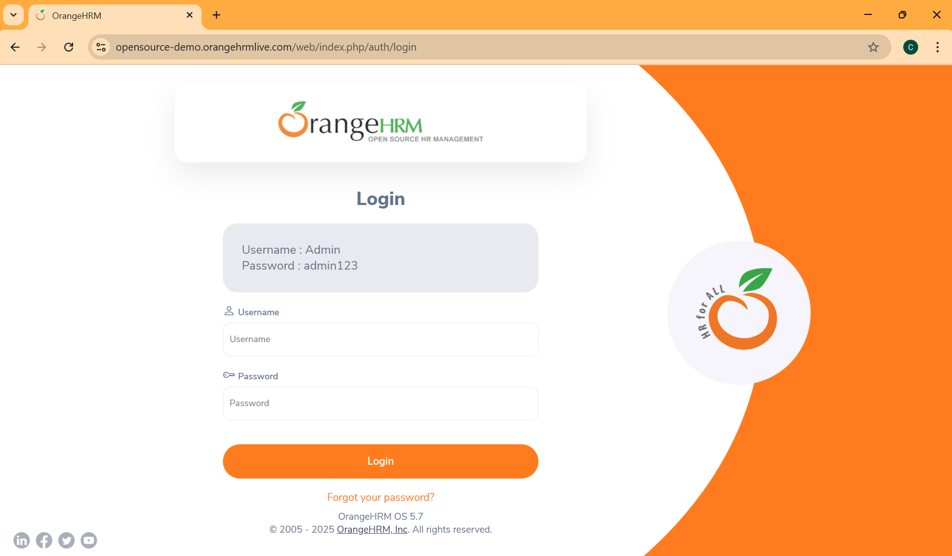 | Pass | Salsa
TC_LOGIN | Pengguna dapat login dengan valid kredensial | TC-002 | Login dengan kredensial yang valid | Pengguna berhasil masuk ke website | Functional | Positive | Critical | Critical | Username: Admin Password: admin123 | 1. Buka URL https://opensource-demo.orangehrmlive.com/ 2. Masukkan username "Admin" pada kolom Username 3. Masukkan password "admin123" pada kolom Password 4. Klik tombol "Login" | Pengguna berhasil login dan diarahkan menuju halaman dashboard utama | Pengguna berhasil login dan diarahkan menuju halaman dashboard utama |  | Pass | Salsa
TC_LOGIN | Pengguna gagal login dengan invalid username | TC-003 | Login dengan username yang invalid dan password valid | Pengguna berhasil masuk ke website | Functional | Negative | Critical | Critical | Username: User Password: admin123 | 1. Buka URL https://opensource-demo.orangehrmlive.com/ 2. Masukkan username "User" pada kolom Username 3. Masukkan password "admin123" pada kolom Password 4. Klik tombol "Login" | Pengguna gagal login dan diarahkan menuju halaman dashboard utama dan muncul error message "invalid credentials" | Pengguna gagal login dan diarahkan menuju halaman dashboard utama dan muncul error message "invalid credentials" |  | Pass | Salsa
TC_LOGIN | Pengguna gagal login dengan invalid password | TC-004 | Login dengan username valid dan password yang invalid | Pengguna berhasil masuk ke website | Functional | Negative | Critical | Critical | Username: Admin Password: admin1234 | 1. Buka URL https://opensource-demo.orangehrmlive.com/ 2. Masukkan username "Admin" pada kolom Username 3. Masukkan password "admin1234" pada kolom Password 4. Klik tombol "Login" | Pengguna gagal login dan diarahkan menuju halaman dashboard utama dan muncul error message "invalid credentials" | Pengguna gagal login dan diarahkan menuju halaman dashboard utama dan muncul error message "invalid credentials" |  | Pass | Salsa
TC_LOGIN | Pengguna gagal login dengan empty Username | TC-005 | Login dengan password dan empty username | Pengguna berhasil masuk ke website | Functional | Negative | Critical | Critical | Password: admin123 | 1. Buka URL https://opensource-demo.orangehrmlive.com/ 2. Masukkan username " " pada kolom Username 3. Masukkan password "admin123" pada kolom Password 4. Klik tombol "Login" | Pengguna gagal login dan diarahkan menuju halaman dashboard utama dan muncul error message "required" di bawah kolom Username | Pengguna gagal login dan diarahkan menuju halaman dashboard utama dan muncul error message "required" di bawah kolom Username | 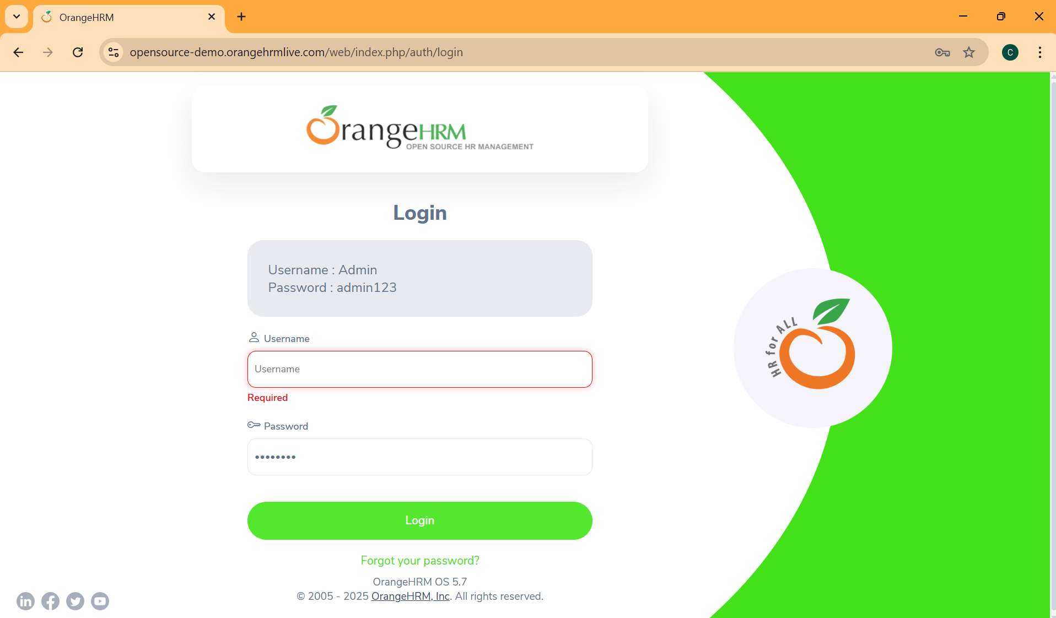 | Pass | Salsa
TC_LOGIN | Pengguna gagal login dengan empty Password | TC-006 | Login dengan username dan empty password | Pengguna berhasil masuk ke website | Functional | Negative | Critical | Critical | Username: Admin | 1. Buka URL https://opensource-demo.orangehrmlive.com/ 2. Masukkan username "Admin" pada kolom Username 3. Masukkan password " " pada kolom Password 4. Klik tombol "Login" | Pengguna gagal login dan diarahkan menuju halaman dashboard utama dan muncul error message "required" di bawah kolom Password | Pengguna gagal login dan diarahkan menuju halaman dashboard utama dan muncul error message "required" di bawah kolom Password | 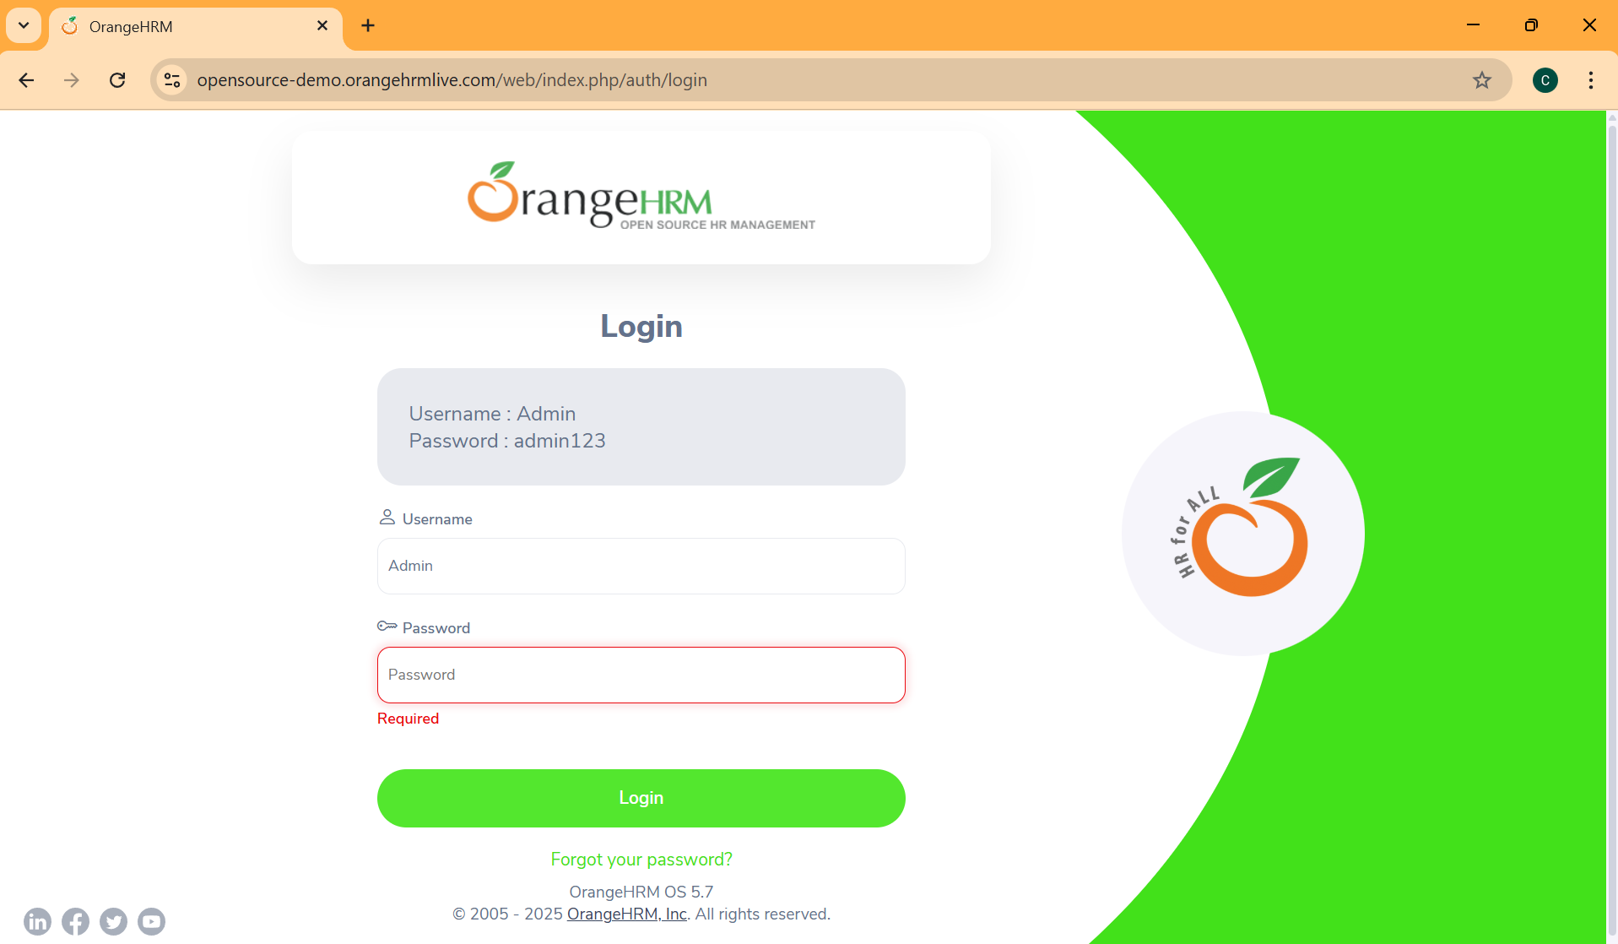 | Pass | Salsa
TC_LOGIN | Pengguna gagal login dengan empty Username dan Password | TC-007 | Login dengan empty username dan password | Pengguna berhasil masuk ke website | Functional | Negative | Critical | Critical | - | 1. Buka URL https://opensource-demo.orangehrmlive.com/ 2. Masukkan username " " pada kolom Username 3. Masukkan password " " pada kolom Password 4. Klik tombol "Login" | Pengguna gagal login dan diarahkan menuju halaman dashboard utama dan muncul error message "required" di bawah kolom Username dan Password | Pengguna gagal login dan diarahkan menuju halaman dashboard utama dan muncul error message "required" di bawah kolom Username dan Password |  | Pass | Salsa
TC_LOGIN | Pengguna gagal login dengan username case sensitive | TC-008 | Login dengan username case sensitive | Pengguna berhasil masuk ke website | Functional | Negative | Critical | High | Username: ADMIN Password: admin123 | 1. Buka URL https://opensource-demo.orangehrmlive.com/ 2. Masukkan username "ADMIN " pada kolom Username 3. Masukkan password "admin123" pada kolom Password 4. Klik tombol "Login" | Pengguna berhasil login dan diarahkan menuju halaman dashboard utama | Pengguna berhasil login dan diarahkan menuju halaman dashboard utama |  | Pass | Salsa
TC_LOGIN | Pengguna gagal login dengan password case sensitive | TC-009 | Login dengan password case sensitive | Pengguna berhasil masuk ke website | Functional | Negative | Critical | High | Username: Admin Password: ADMIN123 | 1. Buka URL https://opensource-demo.orangehrmlive.com/ 2. Masukkan username "Admin " pada kolom Username 3. Masukkan password "ADMIN123" pada kolom Password 4. Klik tombol "Login" | Pengguna gagal login dan diarahkan menuju halaman dashboard utama dan muncul error message "invalid credentials" | Pengguna gagal login dan diarahkan menuju halaman dashboard utama dan muncul error message "invalid credentials" |  | Pass | Salsa
TC_LOGIN | Pengguna gagal login dengan username dan password case sensitive | TC-010 | Login dengan username dan password case sensitive | Pengguna berhasil masuk ke website | Functional | Negative | Critical | High | Username: ADMIN Password: ADMIN123 | 1. Buka URL https://opensource-demo.orangehrmlive.com/ 2. Masukkan username "ADMIN " pada kolom Username 3. Masukkan password "ADMIN123" pada kolom Password 4. Klik tombol "Login" | Pengguna gagal login dan diarahkan menuju halaman dashboard utama dan muncul error message "invalid credentials" | Pengguna gagal login dan diarahkan menuju halaman dashboard utama dan muncul error message "invalid credentials" |  | Pass | Salsa
TC_LOGIN | Login dengan spasi di awal atau akhir username | TC-012 | Login dengan spasi di awal atau akhir username | Pengguna berhasil masuk ke website | Functional | Negative | Critical | High | Username: " Admin" Password: "admin123" | 1. Buka URL https://opensource-demo.orangehrmlive.com/ 2. Masukkan username " Admin " pada kolom Username 3. Masukkan password "admin123" pada kolom Password 4. Klik tombol "Login" | Pengguna gagal login dan diarahkan menuju halaman dashboard utama dan muncul error message "required" di bawah kolom username dan error message "invalid credentials" | Pengguna gagal login dan diarahkan menuju halaman dashboard utama dan muncul error message "required" di bawah kolom username dan error message "invalid credentials" | 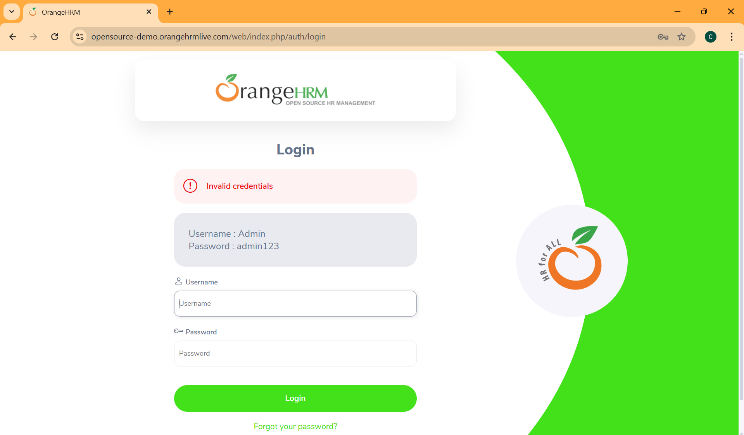 | Pass | Salsa
TC_LOGIN | Login dengan spasi di awal atau akhir password | TC-013 | Login dengan spasi di awal atau akhir password | Pengguna berhasil masuk ke website | Functional | Negative | Critical | High | Username: "Admin" Password: " admin123 " | 1. Buka URL https://opensource-demo.orangehrmlive.com/ 2. Masukkan username "Admin" pada kolom Username 3. Masukkan password " admin123 " pada kolom Password 4. Klik tombol "Login" | Pengguna gagal login dan diarahkan menuju halaman dashboard utama dan muncul error message "required" di bawah kolom password dan error message "invalid credentials" | Pengguna gagal login dan diarahkan menuju halaman dashboard utama dan muncul error message "required" di bawah kolom password dan error message "invalid credentials" |  | Pass | Salsa
TC_LOGIN | Login dengan spasi di awal atau akhir username dan password | TC-014 | Login dengan spasi di awal atau akhir username dan password | Pengguna berhasil masuk ke website | Functional | Negative | Critical | High | Username: "Admin " Password: " admin123 " | 1. Buka URL https://opensource-demo.orangehrmlive.com/ 2. Masukkan username "Admin " pada kolom Username 3. Masukkan password " admin123 " pada kolom Password 4. Klik tombol "Login" | Pengguna gagal login dan diarahkan menuju halaman dashboard utama dan muncul error message "required" di bawah kolom username dan password dan error message "invalid credentials" | Pengguna gagal login dan diarahkan menuju halaman dashboard utama dan muncul error message "required" di bawah kolom username dan password dan error message "invalid credentials" |  | Pass | Salsa
TC_LOGIN | Login dengan tombol ENTER | TC-015 | Login dengan tombol Enter | Pengguna berhasil masuk ke website | Functional | Positive | Medium | Low | Username: "Admin" Password: " admin123" | 1. Buka URL https://opensource-demo.orangehrmlive.com/ 2. Masukkan username "Admin" pada kolom Username 3. Masukkan password " admin123" pada kolom Password 4. Tekan tombol "Enter" | Pengguna berhasil login dan diarahkan menuju halaman dashboard utama | Pengguna berhasil login dan diarahkan menuju halaman dashboard utama | 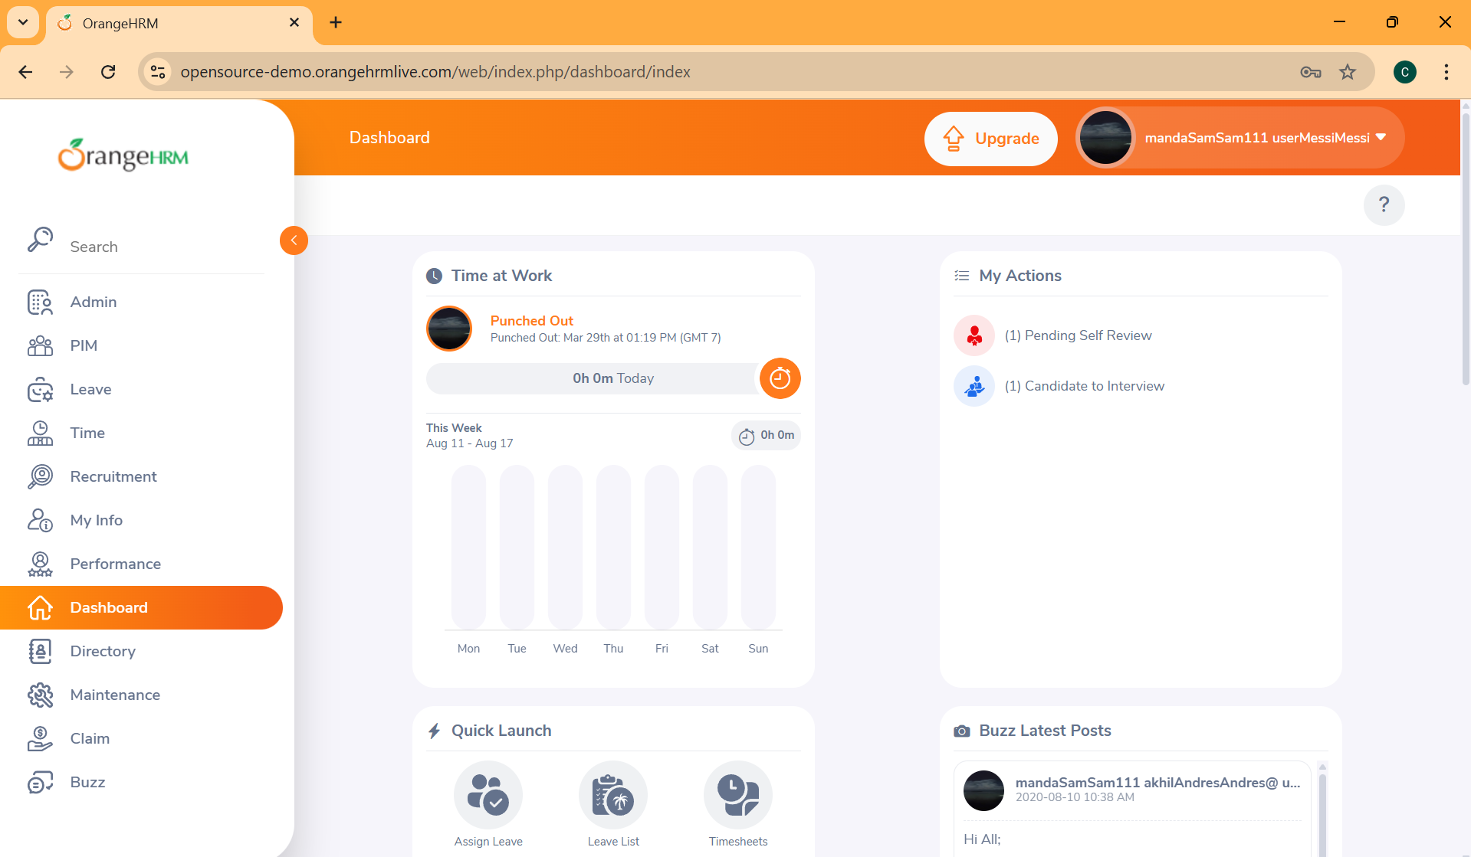 | Pass | Salsa
TC_LOGIN | Navigasi dengan tombol "Tab" antar kolom | TC-015 | Navigasi dengan tombol "Tab" antar kolom | Pengguna berhasil masuk ke website | Functional | Positive | Low | Low |  | 1. Buka URL https://opensource-demo.orangehrmlive.com/ 2. Klik pada kolom username 3. Tekan tombol "Tab" untuk ke field Password | Navigasi tombol Tab berfungsi dengan benar | Navigasi tombol Tab berfungsi dengan benar |  | Pass | Salsa

